Sheet1
提 案 書

アタック＆クリーンギフト KAG-B |  | 参考上代 | ¥400 | 販売価格
 |  | （税別） |  | （税別）
【JAN】 | 4562121885509
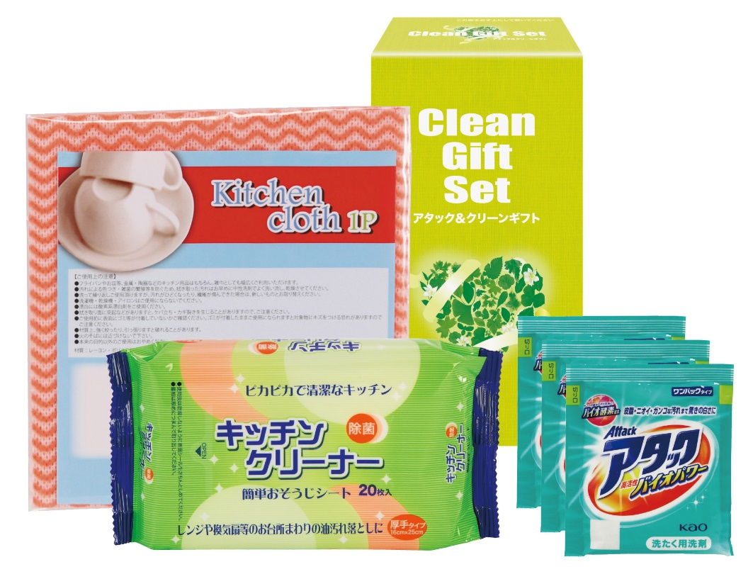 |  |  | 【商品番号】 6851 【パッケージサイズ】 102×189×61mm・294ｇ 【個装形態】 化粧箱入 【入数】 36 【セット内容】 花王アタック（3包）×1・キッチンクロス（1P）×1・キッチンクリーナー（20P）×1 【商品説明】 贈って喜ばれる毎日の暮らしの生活必需品 【生産国】 日本・中国

